Додаток №1 Форма пропозиції
Додаток №1 до Запиту_2618_2619_SP
Форма цінової пропозиції
(Назва Учасника), надає свою пропозицію щодо участі у закупівлі: Столів, тумб, стелажів
Відомості про підприємство |  |  | Повне найменування учасника – суб’єкта господарювання
 |  |  | Ідентифікаційний код за ЄДРПОУ або реєстраційний номер облікової картки платника податків
 |  |  | Реквізити (адреса - юридична та фактична, телефон, факс, телефон для контактів, e-mail, розрахунковий рахунок)
Відомості про особу (осіб), які уповноважені представляти інтереси Учасника |  |  | (Прізвище, ім’я, по батькові, посада, контактний телефон)
Додаткова інформація: 1. ПЕРЕД ПОЧАТКОМ ВИРОБНИЦТВА ПОСТАЧАЛЬНИК САМОСТІЙНО ЗДІЙСНЮЄ КОНТРОЛЬНИЙ ЗАМІР ВКАЗАНИХ У ЗАМОВЛЕННІ РОЗМІРІВ БЕЗПОСЕРЕДНЬО У ПРИМІЩЕННІ, для якого вони виробляються. Доставка здійснюється у приміщення, після закінчення будівельних робіт. Ориєнтовно 01.06.2026 року. Постачальником з моменту виготовлення до моменту монтажу та встановлення гарантується належне зберігання меблів у власних складських, спеціально облаштованих приміщеннях, що забезпечують дотримання вимог до вологості, температурного режиму та безпеки продукції. Гарантія на всі вироби 24 місяці з моменту введення у експлуатацію. Після завершення гарантійного терміну постачальник зобов’язується здійснювати подальший сервісний супровід поставленої продукції на постійній основі протягом усього строку її експлуатації, включаючи: - заміну витратних матеріалів; - підтримання виробу у працездатному стані; - профілактичні огляди та технічну підтримку (за домовленістю із замовником). 2. Вартість пропозиції учасника включає розвантаження, підйом на поверх (сховище, перший, другий), збірка, встановлення відповідно до схем планування (надаються Замовником), прибирання сміття його утилізацію за адресою: м. Вінниця (точна адреса буде надана переможцю закупівлі під час підписання договору). Ліфт відсутній. Всі описи наведені у даній специфікації є прикладами функціональних та якісних характеристик. Виконавець може запропонувати аналоги з характеристиками не нижче наведених. Товари, що поставляються, повинні відповідати вимогам якості. У випадку поламки продукції, у гарантійний період, постачальник здійснює ремонт за власний рахунок. 3. Разом із замовленням надсилаєм проєкт приміщення з візуалізацією замовляємих позицій та розмірами. Учаснику необхідно вказати: модель, торгову марку, виробника та детально зазначати технічні характеристики продукції у відповідності до параметрів та вимог технічного опису даної таблиці та надати фото товару (візуалізацію). Всі документи мають відповідат

№ з/п | Запит** |  | Пропозиція |  | Кількість | Одиниця виміру | Ціна, за одиницю, (з урахуванням всіх податків і зборів) * | Вартість, грн., (з урахуванням всіх податків і зборів) *

 | Найменування та візуалізація | Технічні характеристики та опис | Вказати модель (торгову марку), виробника, параметри та характеристики, країну походження | Фото (візуалізація)
ЛОТ № 1
1 | Полички підвісні над столом (П-1) (300х1200х600) | Розмір: 300х1200х600. Матеріали: ДСП Kronospan Білий фасадний 8 ячейок (по 4 в 2 ряди). |  |  | 8 | шт |  | 0.00
2 | Полички (П-2) (400х1480х900) | Розмір: 400х1480х900. Матеріали: ДСП Kronospan Береза полярна 16 ячейки (по 4 в 4 ряди). |  |  | 1 | шт |  | 0.00
3 | 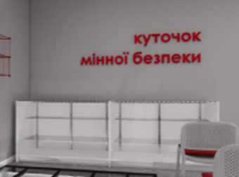 Тумба (Т-1) (600х1500х950) | Розмір:600х1500х950. Матеріали: ДСП Kronospan Сірий. Двоє дверей - скло. Всередині 2 полички - скло. Верх- скло. Ручки інтегровані. |  |  | 2 | шт |  | 0.00
4 | 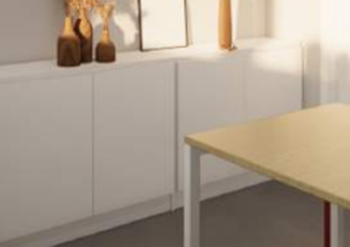 Тумба (Т-1) (300х1600х750) | Розмір: 300х1600х750. 2 пари дверей. Одна поличка всередині. Матеріали: ДСП Kronospan Білий фасадний. Ручки інтегровані. |  |  | 3 | шт |  | 0.00
5 | Тумба (Т-2) (400х1100х900) | Розмір: 400х1100х900. 1 пара дверей. Одна поличка всередині. Матеріали: ДСП Kronospan Береза полярна. Ручки інтегровані. |  |  | 2 | шт |  | 0.00
6 | Тумба (Т-2) (500х3220х750) | Розмір: 500х3220х750. 3 пари дверей, одна поличка всередині. Матеріали: ДСП Kronospan Білий фасадний Ручки інтегровані. |  |  | 1 | шт |  | 0.00
7 | Тумба (Т-3) (400х2020х750) | Розмір: 400х2020х750. 2 пари дверей. Одна поличка всередині. Матеріали: ДСП Kronospan Береза полярна. Ручки інтегровані. |  |  | 1 | шт |  | 0.00
8 | Стелаж (СТЛ-1) (300х1600х2400) | Розмір: 300х1600х2400. Матеріал ДСП. 4 дверей. Верхні двері - скло. 3-4 полички. Нижні двері - білий фасадний. 1 полка |  |  | 2 | шт |  | 0.00
Всього вартість пропозиції по ЛОТ №1, грн* |  |  |  |  |  |  | 0.00
ЛОТ № 2
1 | 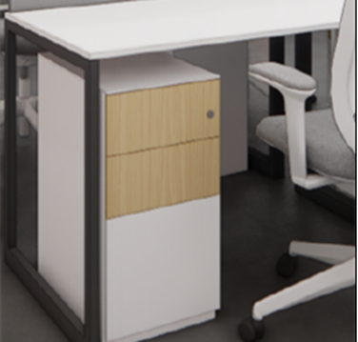 Робочі столи з блоком шухляд (СТ-1) | СТ1 Стіл робочий 1200х600х750 мм Тумба мобільна 400х500х600 мм. Матеріали: ДСП Kronospan Білий фасадний, товщіна 25 мм, каркас металевий. Заглушка для проводів Ø 60мм, пластик. Тумба з 3 шухлядами на телескопічних направляющих. Ручки інтегровані. Без замків. |  |  | 7 | шт |  | 0.00
2 | 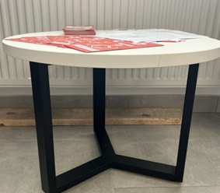 Стіл журнальний (СТЖ-1) | СТЖ-1 Стіл круглий, 300х300х490 мм. Матеріали: ДСП Kronospan Білий фасадний, товщина 25 мм. Опора метал фарбування по Ral |  |  | 1 | шт |  | 0.00
3 | Стіл кавопоінта (СТК-1) (600х1800х900) | СТК-1 Стіл-тумба прямокутний, 600х1800х900 мм. Матеріали: ДСП Kronospan Береза полярна. Верх: ДСП Kronospan Береза полярна, товшина 25мм. 2 дверей з поличками, далі простір без дверей. |  |  | 1 | шт |  | 0.00
4 | 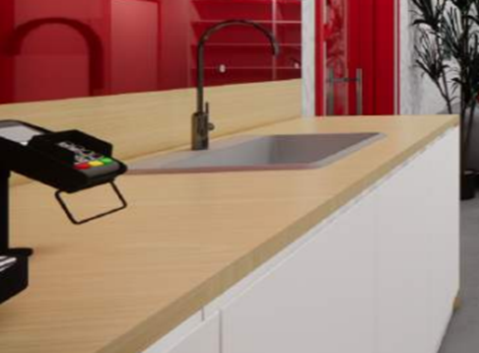 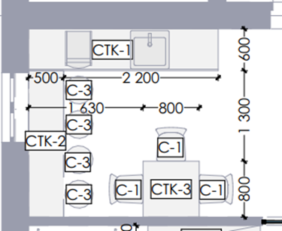 Стіл кавопоінта (СТК-1) (600х2700х900) | СТК-1 Стіл-тумба прямокутний, 600х2700х900 мм з захисним екраном на стіну 18х2700х270 мм без мийки. Матеріали: ДСП Kronospan Білий фасадний. Верх: ДСП Kronospan Береза полярна, товшина 25мм. 4 двери з права на ліво: перша та друга з поличками, третя- самостійний відсік з поличкою; четверта та глуха зона ліворуч 500 мм без полички. |  |  | 1 | шт |  | 0.00 | #VALUE!
5 | Стіл кавопоінта (СТК-2) (500х2100х900) Барна стійка | СТК-2 Стіл прямокутний, 500х2100х900 мм з захисним екраном на стіну 18х2100х270 мм. Матеріали: металевий каркас; верх: ДСП Kronospan Береза полярна товшина 25 мм. |  |  | 1 | шт |  | 0.00 | #VALUE!
6 | 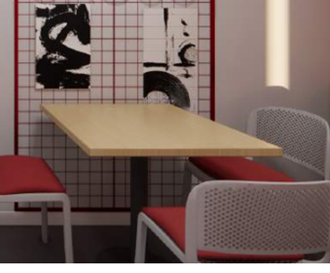 Стіл кухонний (СТК, СТК-3) (800х800х750) | СТК-3 Стіл прямокутний, 800х800х750 мм. Матеріали: металевий каркас; верх- ДСП Kronospan Береза полярна товшиною 25 мм. |  |  | 2 | шт
7 | 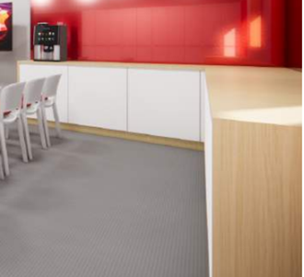 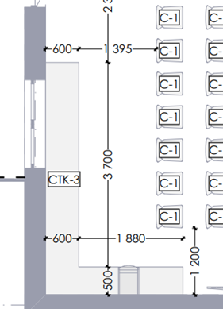 Стіл кавопоінта (СТК-3) (2480х4200х900) | Стіл-тумба прямокутний(СТК-3) (2480х4200х900) Матеріали: ДСП Kronospan Білий фасадний. Верх: ДСП Kronospan Береза полярна товщиною 25 мм. В середині з поличкою. Пропозицію по кількістю дверей та організацію кутового простору розглянемо з виробником |  |  | 1 | шт |  | 0.00 | #VALUE!
8 | 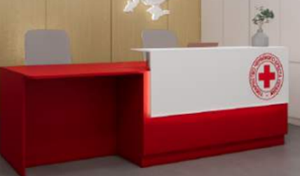 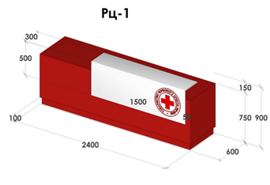 Стійка рецепції (РЦ-1) (600 x 2400 x 900) | Стійка рецепції (РЦ-1), 600 x 2400 x 900 мм з тумбами мобільними 2 шт. 400х500х600 мм. Тумби з 3 шухлядами на телескопічних направляющих. Ручки інтегровані. Без замків. Виготовлення під індивідуальне замовлення за замірами. Матеріали: ДСП Kronospan. Основний колір червоний чілі. З підсвіткою. |  |  | 1 | шт |  | 0.00
9 | 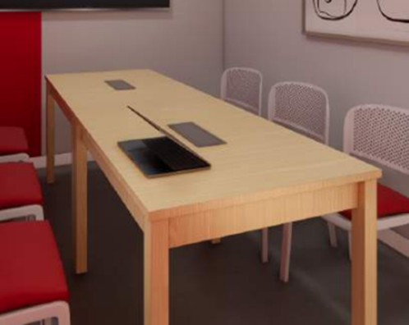 Стіл для нарад (СН-1) (1000х3175х750) | Стіл для нарад (СН-1) (1000х3175х750) Матеріали: ДСП Kronospan Береза полярна. Заглушка для проводів 50х100мм сірого кольору, пластик. |  |  | 1 | шт |  | 0.00
10 | Стіл для нарад (СН-2) (800х1900х750) | Стіл для нарад (СН-1) (800х1900х750). Матеріали: ДСП Kronospan Береза полярна. |  |  | 1 | шт |  | 0.00
11 | Кухонна поверхня (КП-1) (600х2560х900) | Кухонна поверхня (КП-1) (600х2560х900). Матеріали: ДСП Kronospan Білий фасадний; верх: ДСП Kronospan Береза полярна товщина 25 мм. Праворуч відсік з двома дверцятами та поличкою всередині. Ліворуч відсік під мийку без полички з двома дверима. Без вбудованої побутової техніки |  |  | 1 | шт |  | 0.00
12 | 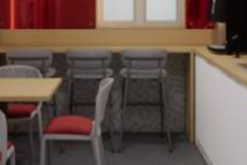 Барна стійка (Б-1) (500 x 3160 x 900) | 500 x 3160 x 900 мм з захисним екраном на стіну 18х3160х270 мм. Матеріали: Верх: ДСП Kronospan Береза полярна товщиною 25 мм; металевий каркас. |  |  | 1 | шт |  | 0.00
13 | Стіл для МГН (СТМ-1) (600 x 1035 x 750) | Стіл для МГН (СТМ-1) (600 x 1035 x 750) з можливостю регулювання по висоті від 650 мм до 1100 мм. Матеріали стільниці: ДСП. Колір білий. Каркас металевий. |  |  | 2 | шт |  | 0.00
14 | 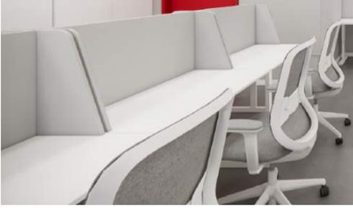 Робоче місце з перегородкою (РМ-1) (600х1000х1150) | Робоче місце з перегородкою (РМ-1) (600х1000х1150) Матеріали: ДСП. Колір білий. Висота до поверхні стола 750 мм, товшина столешниці 25 мм. Заглушка для проводів Ø 60 мм, пластик. Перегородка/екран Матеріали: ДСП Kronospan шліфоване товщина16 мм Підкладка ППУ 5 мм + тканина |  |  | 8 | шт |  | 0.00
15 | Стіл трансформер | Стіл розкладний, 1200х600х750 мм. Матеріали: ДСП Kronospan 0101 PE Білий фасадний 2800x2070x25 мм Металевий каркас для столу (560х1120х705 мм) фарбування по Ral, на колесиках |  |  | 4 | шт |  | 0.00
Всього вартість пропозиції по ЛОТ №2, грн* |  |  |  |  |  |  | 0.00
* Товариство Червоного Хреста України є громадською неприбутковою організацією і просить надати максимальні знижки на товар, вказаний у ціновій пропозиції.
** Закупівля відбувається окремими лотами.
Пропозицію надати у форматі .pdf та у форматі Exel
Гарантійне сервісне обслуговування на протязі ЛОТ №1:___________міс. (прописати) Гарантійне сервісне обслуговування на протязі ЛОТ №2:___________міс. (прописати)
ЛОТ №1 Умови оплати: _______ (прописати у % післяплата / передплата) Термін поставки до (прописати): _______ ЛОТ №2 Умови оплати: _______ (прописати у % післяплата / передплата) Термін поставки до (прописати): _______
Примітка: вартість одиниці продукції та загальну вартість пропозиції потрібно заповнювати у гривнях, зазначаючи цифрове значення, яке має не більше двох знаків після коми.
Ми погоджуємось, що всі витрати, пов’язані з пакуванням, доставкою товару, завантажувально-розвантажувальними роботами, здійснюються за рахунок Постачальника за наданою адресою: м. Вінниця (точна адреса буде надана переможцю закупівлі під час підписання Договору). Ми підтверджуємо, що при подачі пропозиції маємо всі запропоновані товари на складі Учасника і відвантаження можливе протягом узгодженого терміну поставки товарів.
Ми погоджуємося та ознайомлені з умовами типового Договору ТЧХУ (Додаток №2 до Запиту).
Ми погоджуємося з умовами, що Замовник має право розділити дану закупівлю між декількома постачальниками за умови наявності більш вигідних умов на різні позиції.
Ми погоджуємося з умовами, що Ви можете відхилити нашу чи всі надані пропозиції, та розуміємо, що Ви не обмежені у прийнятті будь-якої іншої пропозиції з більш вигідними для Вас умовами.
Ми погоджуємось зафіксувати цінову пропозицію протягом 90 календарних днів з моменту подачі.
Подаючи свою пропозицію ми підтверджуємо повну комплектацію та відповідність умовам зазначеним в Запиті.
Учасники повинні надсилати цінові пропозиції з підписом і печаткою (за наявності).

Керівник організації/ФОП:____________________________ ( ____________________)
МП підпис ПІБ

